Лист1
Номер таблицы с которой проводится обмен:
32211 SPALLSTAFF (ТД/ДС)
25043 TITLEDOC (Приказы по персоналу)
ИД документа
Тут пока не понятно что находится
EXTERNALASM (всего записей : 327235)
NREC записи в указанной таблице
Статус документа

Для связи с RX используется значение 101
ИД ТД
ИД ДС
ИД приказа

NREC | ATL_LASTDATE | ATL_LASTTIME | ATL_LASTUSER | ATL_ORIGINOFFICE | ATL_OWNER | ATL_BRANCH | ASM_TYPE | WTABLE | CREC | NUMBERS[1] | NUMBERS[2] | NUMBERS[3] | NUMBERS[4] | NUMBERS[5] | NUMBERS[6] | NUMBERS[7] | NUMBERS[8] | NUMBERS[9] | NUMBERS[10] | NUMBERS[11] | NUMBERS[12] | NUMBERS[13] | NUMBERS[14] | NUMBERS[15] | NUMBERS[16] | NUMBERS[17] | NUMBERS[18] | NUMBERS[19] | NUMBERS[20] | DLOAD | DUPLOAD | STATUS | DESCR | WPARAMS[1] | WPARAMS[2] | WPARAMS[3] | WPARAMS[4] | WPARAMS[5] | WPARAMS[6] | WPARAMS[7] | WPARAMS[8] | WPARAMS[9] | WPARAMS[10] | BUPLOAD | DTPARAM
0001000000098583h | 2023-09-20 | 16:57:49 | 0001000000000A12h | 1 | 0000000000000000h | 000100000000001Ch | 101 | 32211 | 00010000000002A0h | 77777 | Утвержден | 77077 |  |  |  |  |  |  |  |  |  |  |  |  |  |  |  |  |  |  |  | 0 |  | 0 | 0 | 0 | 0 | 0 | 0 | 0 | 0 | 0 | 0 | FALSE | 0
0001000000098584h | 2023-09-20 | 18:14:27 | 0001000000000A12h | 1 | 0000000000000000h | 000100000000001Ch | 101 | 32211 | 00010000000002ADh | 88888 | Утвержден | 88088 |  |  |  |  |  |  |  |  |  |  |  |  |  |  |  |  |  |  |  | 0 |  | 0 | 0 | 0 | 0 | 0 | 0 | 0 | 0 | 0 | 0 | FALSE | 0
0001222222222222h | 2023-09-20 | 16:22:58 | 0001000000000A12h | 1 | 0000000000000000h | 000100000000001Ch | 101 | 25043 | 000100000000077Fh | 7771 | Утвержден | 7701 |  |  |  |  |  |  |  |  |  |  |  |  |  |  |  |  |  |  |  | 0 |  | 0 | 0 | 0 | 0 | 0 | 0 | 0 | 0 | 0 | 0 | FALSE | 0

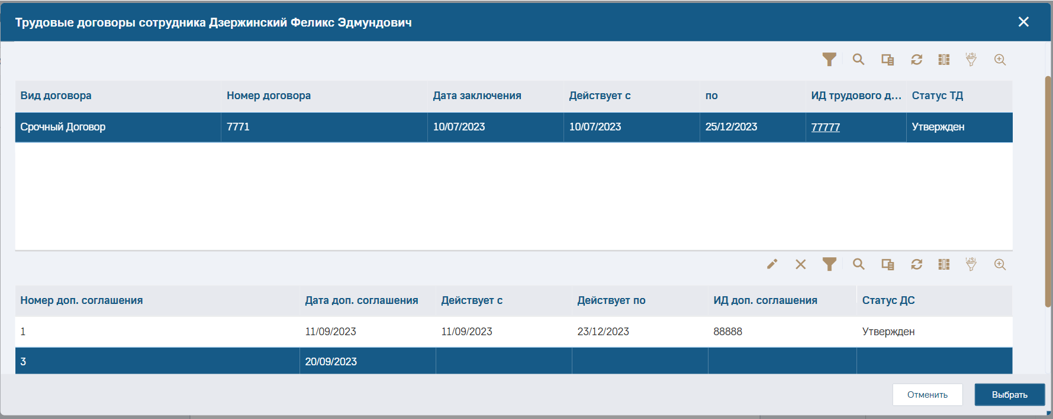

Есть фраза из переписки с Д. Смирновым:
номер доп.соглашения = если в таблице ExternalASM есть запись к доп соглашению и в ней поле Numbers[3] не пустое, то выводится значение из Numbers[3], иначе выводится значение из sAgreement_gl, которое равно SpAllStaff.ResString[1]
Но она пока не подтверждается на практике (на базе альт2)

